Накладная-№3
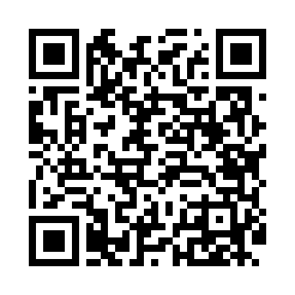
Номер товарно-транспортной накладной: |  |  | Торговый представитель: Amriyev Muhammad
Поставщик: Toshkent falcon fly 2 |  |  | Телефон торгового представителя: +998972880505
Дата отгрузки: 31.10.2025 |  |  | Контрагент: """" Klient
Дата консигнации: |  |  | Адрес:
Доставщик: |  |  | Телефон:
Телефон доставщика:
Время заказа: 31.10.2025 11:00:45
№ | Штрих-код | Название товаров (работ,услуг) | Количество | Количество в кейсе | Цена | Сумма
 |  |  | 12 |  |  | 22.8
1 | 6905385390347 | Пластмассовая чашка с тарелкой 5305 XP-39-35/ XP-39-34 | 6 | 6 шт. | 2.90 | 17.40
2 | 6805019698842 | Сервировочные коврики 30*45 DB-98-84 | 6 | 6 шт. | 0.90 | 5.40
Итого: 22.8$|->UZS: 285,000.00

